상품제안서
고무장갑 3종 +니트릴장갑+크린랩 아크릴수세미+버블수세미 | 상품코드: F28897

 |  |  |  |  |  |  | 02-412-0044 | www.easy1.co.kr
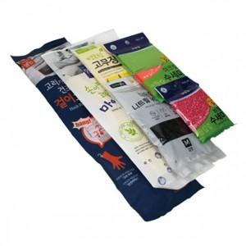

【상세/제작정보】 | 스티커 제작 및 부착 문의

【인쇄/포장옵션】 | / 포장불가능

【공급단가】 | 수량 | 85~ | 255~ | 425~ | 1,000~ | 3,000~
*VAT별도 | 단가 | 9,000원 | 8,850원 | 8,620원 | 8,470원 | 8,250원

【상품 URL】 | https://easy1.co.kr:443/src/goods_detail.php?gdno=28897

